Aansluitcategorie
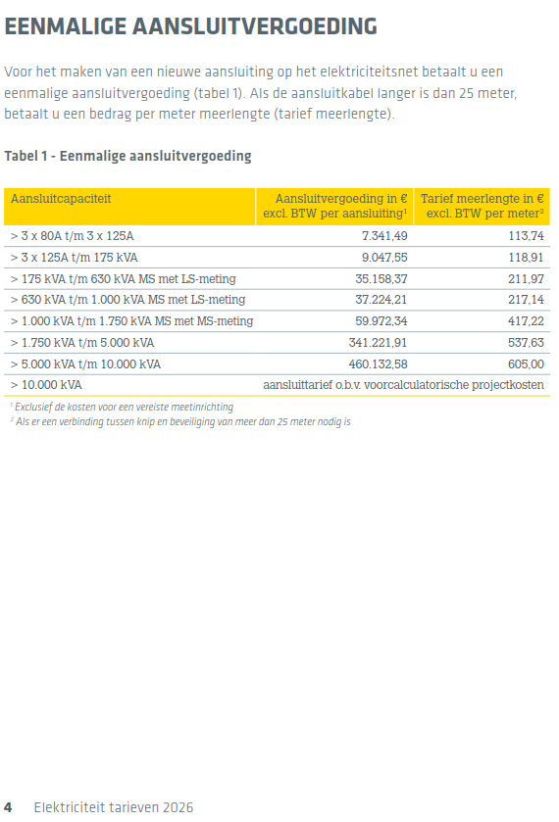
Algemeen gehanteerde cos φ | 0.9
 |  | https://www.stedin.net/zakelijk/betalingen-en-facturen/tarieven
Vermogen [kVA] | Aansluiting
17 | 3x25A
24 | 3x35A
35 | 3x50A
44 | 3x63A
55 | 3x80A
87 | 3x125A
175 | t/m 175 kVA
630 | t/m 630 kVA
1000 | t/m 1.000 kVA
1750 | t/m 1.750 kVA
5000 | t/m 5.000 kVA
10000 | t/m 10.000 kVA

